提出書類一覧
融資計画書 提出書類一覧

No. | 提出書類 | 提出方法 | 要件 |  |  | 備考
 |  |  | （ア） | （イ） | （ウ）
1 | （様式第1）融資計画書 | 郵送 及び 電子メール （Excel） | ○ | ○ | ○ | 署名欄にゴム印を使用しないこと。
2 | （別添1）融資計画詳細 |  | ○ | ○ | ○ | 4シート全て提出すること。 ※Excelシート名：（別添1）融資計画詳細1～4
3 | （別添2）役員名簿 |  | ○ | ○ | ○ | 指定金融機関と利子補給対象事業者それぞれ提出すること。
4 | （別添3）利子補給金の交付の対象となる経費リスト |  | ○ | ○ | ○
5 | （別添4）エネルギー消費効率の根拠（要件ア） |  | ○ | - | - | ・カタログや仕様書又は実測データ、図面等の省エネ根拠の裏付け資料を添付すること（自由書式）。 ・裏付け資料は作成者が明記されていること。 ・裏付け資料は省エネ根拠の記載箇所がわかるようにマーカーや付箋等で印をつけること。 ・要件ア「照明や空調」、要件ウ「データセンターのクラウドサービス活用」については簡易的な計算ができる申請サポートツールを利用することも可能（使用は任意）。
6 | （別添5）エネルギー消費原単位の改善根拠（要件イ） |  | - | ○ | -
7 | （別添6）省エネルギー取組の根拠（要件ウ） |  | - | - | ○
8 | （別添7）見込み省エネルギー量の算出 |  | ○ | ○ | ○
9 | 見積書 | 郵送 | ○ | ○ | ○ | ・「（別添3）利子補給金の交付の対象となる経費リスト」の整合性が確認できる見積書を添付すること（自由書式）。 ・見積書は作成日、作成者、宛先等が明記され、作成者の捺印がされていること。 ・見積書は費用の記載箇所がわかるようにマーカーや付箋等で印をつけること。
＜提出書類の留意点＞
・NO.1～8は指定様式を使用すること。
・書類は郵送及び電子メールにて提出すること（提出先は公募要領に記載）。
※全ての提出書類を郵送し、指定様式（NO.1～8）のみ電子メールでも提出すること。
郵送で提出する際の注意事項
・「片面印刷」で出力・提出すること。
・全ての提出書類をコピーして保管し、指定様式は原本を提出し、必ず写しを控えておくこと。
・複数の融資計画書を提出する際は、申請ごとにクリアファイル等に分けて提出すること。
・一覧に記載の提出書類ごとに中仕切りを挿入すること。
・A4判のファイル（2穴タイプ）で綴じられるよう、全ての提出書類に2穴をあけておくこと。
※A3となる場合には、折りたたんで提出すること（袋とじは不可）。
・ホチキス留めはしないこと。
電子メールで提出する際の注意事項
・メール件名は指定された件名で送付すること（件名は公募要領に記載）。
・添付ファイルは指定されたファイル名「新規融資分_融資計画書_利子補給対象事業者名」で送付すること。

【参考】見込み省エネルギー量の算出（要件アと要件ウ）
 | 【参考】見込み省エネルギー量の算出（要件アと要件ウ）

 | 新規融資の利子補給対象事業について、見込み省エネルギー量[kl/年]を算出いただきます。 本事業の見込み省エネルギー量の考え方は以下のとおりです。

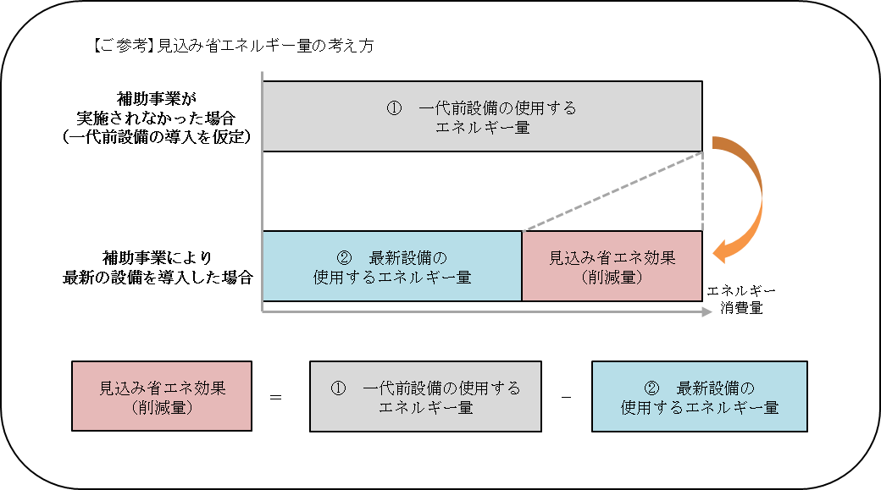

※「工作機械・射出成形機等」、「データセンターのクラウドサービス活用」の計算方法
 | の一例は以下のとおりです。
※要件ア「照明や空調」、要件ウ「データセンターのクラウドサービス活用」については
 | 簡易的な計算ができる申請サポートツールがあります（使用は任意）。

(別添７）見込み省エネルギー量の算出（要件イ）
(別添７）
見込み省エネルギー量の算出（要件イ）

■エネルギー消費原単位

 | ＜事業実施前のエネルギー消費原単位【Ｃ】＞
 |  | 【Ａ】と【Ｂ】に値を入力してください |  |  |  | ＝ |  |  | … | 【Ｂ】 | 年間エネルギー使用量[kl]

 |  |  |  |  |  |  |  |  | … | 【Ａ】 | 生産量 | [ |  | ] | ←単位をご入力ください
 |  | [ | kl | / | ]

 | ＜事業実施後のエネルギー消費原単位【Ｆ】＞
 |  | 【Ｄ】と【Ｅ】に値を入力してください |  |  |  | ＝ |  |  | … | 【Ｅ】 | 年間エネルギー使用量[kl]

 |  |  |  |  |  |  |  |  | … | 【Ｄ】 | 生産量 | [ |  | ] | ←単位をご入力ください
 |  | [ | kl | / | ]

■原単位改善率【Ｇ】
（
）
 |  | 【Ｃ】と【Ｆ】に値を入力してください |  |  |  | ＝ | 1 | － | 【Ｄ】と【Ｅ】に値を入力してください |  |  | … | 【Ｆ】 | 事業実施後のエネルギー消費原単位 |  |  |  |  | × | 100

 |  |  |  |  |  |  |  |  | 【Ａ】と【Ｂ】に値を入力してください |  |  | … | 【Ｃ】 | 事業実施前のエネルギー消費原単位

■見込み省エネルギー量の計算

 |  | 事業実施前 |  |  |  |  |  |  |  |  |  | 事業実施後 |  |  |  |  |  |  |  |  | 【G】 改善率 | 【H】 年間みなしエネルギー使用量[kl] | 【I】 年間みなし省エネルギー量[kl]
 |  | 【A】 生産量 |  |  | 単位 |  | 【B】 年間エネルギー使用量[kl] |  | 【C】 原単位 |  |  | 【D】 生産量 |  |  |  | 単位 | 【E】 年間エネルギー使用量[kl] | 【F】 原単位
 |  |  |  |  |  |  |  |  | (B)/(A) |  |  |  |  |  |  |  |  | (E)/(D) |  |  | 1-(F)/(C) | (A)×(F) | (B)-(H)
 |  | 0.0 |  |  | 0 |  | 0.0 |  | 0.0 |  |  | 0.0 |  |  |  | 0 | 0.0 | 0.0 |  |  | 0.00% | 0.0 | 0.0

エネルギー使用量の原油換算表（任意）
エネルギー使用量の原油換算表（任意）
※グレー部分のみ入力可能。
※他の書類（新規事業計画書の事業の省エネルギー効果）の値と整合を取ること。
エネルギー使用量の原油換算表

 |  |  | 単位 | 換算 係数 (GJ/ 単位) | 2018年度（実績） |  |  | 2020年度（導入後）
 |  |  |  |  | 使用量 A | 販売した副生エネルギーの量 B | 差引後の熱量 (A-B)×換算係数 | 使用量 C | 販売する副生エネルギーの量 D | 差引後の熱量 (C-D)×換算係数
 |  |  |  |  | 数値 | 数値 | 熱量（GJ） | 数値 | 数値 | 熱量（GJ）
生産量 |  |  |  |  | ａ | 0.0 |  |  | 0.0
燃料及び熱 | 原油 |  | ｋｌ | 38.2 | 0.0 | 0.0 | 0.0 | 0.0 | 0.0 | 0.0
 | 原油のうちコンデンセート（ＮＧＬ） |  | ｋｌ | 35.3 | 0.0 | 0.0 | 0.0 | 0.0 | 0.0 | 0.0
 | 揮発油（ガソリン） |  | ｋｌ | 34.6 | 0.0 | 0.0 | 0.0 | 0.0 | 0.0 | 0.0
 | ナフサ |  | ｋｌ | 33.6 | 0.0 | 0.0 | 0.0 | 0.0 | 0.0 | 0.0
 | 灯油 |  | ｋｌ | 36.7 | 0.0 | 0.0 | 0.0 | 0.0 | 0.0 | 0.0
 | 軽油 |  | ｋｌ | 37.7 | 0.0 | 0.0 | 0.0 | 0.0 | 0.0 | 0.0
 | Ａ重油 |  | ｋｌ | 39.1 | 0.0 | 0.0 | 0.0 | 0.0 | 0.0 | 0.0
 | Ｂ・Ｃ重油 |  | ｋｌ | 41.9 | 0.0 | 0.0 | 0.0 | 0.0 | 0.0 | 0.0
 | 石油アスファルト |  | ｔ | 40.9 | 0.0 | 0.0 | 0.0 | 0.0 | 0.0 | 0.0
 | 石油コークス |  | ｔ | 29.9 | 0.0 | 0.0 | 0.0 | 0.0 | 0.0 | 0.0
 | 石油ガス | 液化石油ガス(ＬＰＧ) | ｔ | 50.8 | 0.0 | 0.0 | 0.0 | 0.0 | 0.0 | 0.0
 |  | 石油系炭化水素ガス | 千ｍ３ | 44.9 | 0.0 | 0.0 | 0.0 | 0.0 | 0.0 | 0.0
 | 可燃性 天然ガス | 液化天然ガス(ＬＮＧ) | ｔ | 54.6 | 0.0 | 0.0 | 0.0 | 0.0 | 0.0 | 0.0
 |  | その他可燃性天然ガス | 千ｍ３ | 43.5 | 0.0 | 0.0 | 0.0 | 0.0 | 0.0 | 0.0
 | 石炭 | 原料炭 | ｔ | 29 | 0.0 | 0.0 | 0.0 | 0.0 | 0.0 | 0.0
 |  | 一般炭 | ｔ | 25.7 | 0.0 | 0.0 | 0.0 | 0.0 | 0.0 | 0.0
 |  | 無煙炭 | ｔ | 26.9 | 0.0 | 0.0 | 0.0 | 0.0 | 0.0 | 0.0
 | 石炭コークス |  | ｔ | 29.4 | 0.0 | 0.0 | 0.0 | 0.0 | 0.0 | 0.0
 | コールタール |  | ｔ | 37.3 | 0.0 | 0.0 | 0.0 | 0.0 | 0.0 | 0.0
 | コークス炉ガス |  | 千ｍ３ | 21.1 | 0.0 | 0.0 | 0.0 | 0.0 | 0.0 | 0.0
 | 高炉ガス |  | 千ｍ３ | 3.41 | 0.0 | 0.0 | 0.0 | 0.0 | 0.0 | 0.0
 | 転炉ガス |  | 千ｍ３ | 8.41 | 0.0 | 0.0 | 0.0 | 0.0 | 0.0 | 0.0
 | その他の燃料 | 都市ガス１３A | 千ｍ３ |  | 0.0 | 0.0 | 0.0 | 0.0 | 0.0 | 0.0
 |  |  |  |  | 0.0 | 0.0 | 0.0 | 0.0 | 0.0 | 0.0
 |  |  |  |  | 0.0 | 0.0 | 0.0 | 0.0 | 0.0 | 0.0
 | 産業用蒸気 |  | GＪ | 1.02 | 0.0 | 0.0 | 0.0 | 0.0 | 0.0 | 0.0
 | 産業用以外の蒸気 |  | GＪ | 1.36 | 0.0 | 0.0 | 0.0 | 0.0 | 0.0 | 0.0
 | 温水 |  | GＪ | 1.36 | 0.0 | 0.0 | 0.0 | 0.0 | 0.0 | 0.0
 | 冷水 |  | GＪ | 1.36 | 0.0 | 0.0 | 0.0 | 0.0 | 0.0 | 0.0
電気 | 一般電気事業者 | 昼間買電 | 千ｋWh | 9.97 | 0.0 | 0.0 | 0.0 | 0.0 | 0.0 | 0.0
 |  | 夜間買電 | 千ｋWh | 9.28 | 0.0 | 0.0 | 0.0 | 0.0 | 0.0 | 0.0
 | その他 | 上記以外の買電 | 千ｋWh | 9.76 | 0.0 | 0.0 | 0.0 | 0.0 | 0.0 | 0.0
 |  | 自家発電 | 千ｋWh | 9.76 | 0.0 | 0.0 | 0.0 | 0.0 | 0.0 | 0.0
 | 自家発電以外の計 h |  | 千ｋWh | - | 0.0 | 0.0 | - | 0.0 | 0.0 | -
熱量合計 |  |  | GJ |  |  |  | 0.0 |  |  | 0.0
原油換算量 (10GJ=0.258kl) |  |  | kl |  | ｂ |  | 0.0 | ｃ |  | 0.0
エネルギー原単位 |  |  | kl/ |  | ｄ |  | #DIV/0! | ｅ |  | #DIV/0!
 | （注） | ・導入後のエネルギー使用量は、利子補給対象事業に係るエネルギー消費量の差異のみを織り込む。
 |  | ・事業場への入出のエネルギー全てに関して記述すること。
 |  | ・蒸気、温水及び冷水の換算係数に相当する係数で当該熱を発生させるために使用された燃料の発熱量を算定する上で
 |  | 適切と認められるものを求めることができるときは、換算係数に代えて当該係数を用いることができる。
 |  | ・導入後に生産量や稼働時間等が減る見込みがある場合、導入後の生産量は過去の実績年度と同じとすることとし、
 |  | 同条件として省エネルギー計算すること。

【エネルギー原単位の改善効果】 |  |  |  |  | #DIV/0! | ％ | 1-(ｅ/ｄ)

